報告書
（様式）AFC20220720
異常処置報告書 |  |  |  |  |  |  |  |  | 旭化成ファインケム（株）
 |  |  |  | 確認 | 確認 | 許可 |  |  | 作成
件名 | Y-AN(ヤシ油脂肪酸クロライド）凹み品納入対応 |  |  |  |  | 課長 | 係長 | 職長
発生日時 | 6/20/23 | 工程 | 管理室・製造課
発見者 | 黒田 航平 | 応援者 | 井上・吉本・見山
異常内容 |  | 原因（推定） |  | 対応
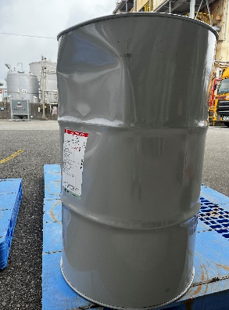 2023/6/20 11：15 発生場所 4工場北側 入荷の際にY-ANに凹みがあるとドライバーから報告あり。 |  | 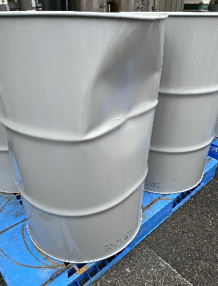 トラック荷台の前方にY-ANを積載し、その後ろにパレットに乗ったフレコンを二段積みにしたものが積載した状態で、道中に急ブレーキを踏んでしまい、ドラムの後方に積載していた荷物が前にずれたことにより接触し、凹みが発生したと思われる。 |  | 2023/6/20 11：15 吉本さん、見山さんへ連絡し、現物確認と荷下ろしの許可をいただいた上で井上さんに荷下ろしを行っていただいた。 凹み品については区別したうえで、製造の使用可否判断を待った。 商社（油化産業）へ凹み品の発生と社内での使用可否判断中の旨を伝えた。 2023/6/20 11：36 吉本さんから製造にて使用不可と連絡あり。 (ドラムチャッカー部の変形があり、移動時の漏れのリスクを考慮した) 代替品については6/23に次のY-AN入荷分があるので、至急必要な状況にはならないとのこと。 2023/6/20 11：37 商社（油化産業）から凹み品については返品まで冷蔵保管希望、また代替品については6月26日に到着予定と連絡あり。 2023/6/20 12:00 凹み品に表示を行い、新２工場へ運搬。現場担当者（藤本さん)へ冷蔵庫へ入れるよう依頼した。 2023/6/20 13:41 商社（油化産業）から代替品は6/23納入、 凹み品の引取もその納品の際に行うと連絡あり。 →吉本さんへ情報共有した。 2023/06/20 吉本→職長、現場連絡および指示。 ・新２工場２F冷蔵庫保管を指示。 ・直２回の異常の有無を確認するように指示。 ・23日引き取りまでは保管。 ・原料不足による生産の影響なしを確認。 ・荷受けしていないので管理室管理下である。 ・新２工場内の移動は製造課にて実施。トラック荷詰めは管理室。

コメント | (20230623小田コメント） 迅速な対応有難うございます。輸送時、運搬中に漏れなくて良かったです。保管中の状況及び保管時に漏れが発生した場合の異常対応についても、手順を明確にして管理願います。

